ESPTEC
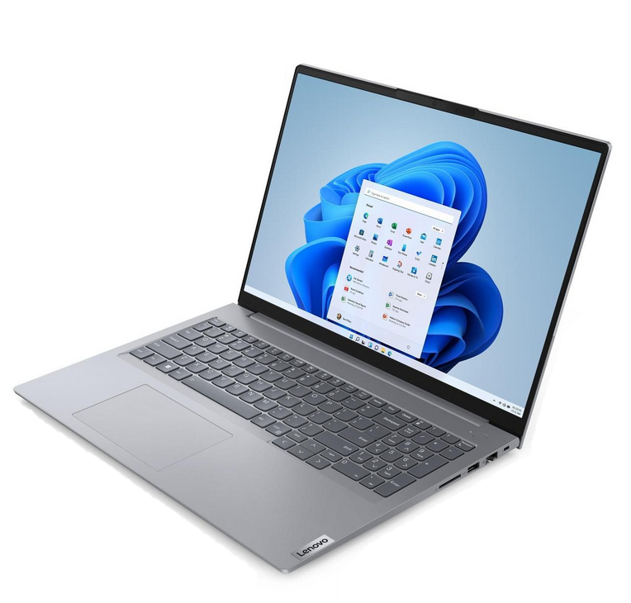 | 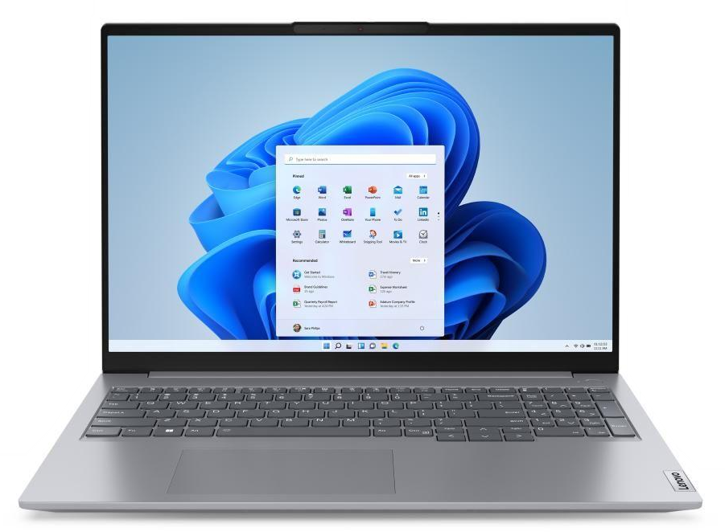
COMPONENTE | Minimo | Recomendado
Sistema Operacional | Windows 10 | Windows 11
Modelo do Processador | Intel Core i5-11520H | Intel Core i7-13420H
Tamanho | 254GB SSD M.2 2280 PCIe Gen4 TLC | 512GB SSD M.2 2280 PCIe Gen4 TLC
Placa de Vídeo | Intel UHD Graphics | RTX 4050 6gb
Tipo de Placa de Vídeo | integrated | compartilhada
Memória RAM | 16GB | 16GB
Detalhe Memória RAM | 1x 8GB SO-DIMM DDR5-5200 | 1x 16GB SO-DIMM DDR5-5200
Clock da Memória | 5200 | 5200
Capacidade do SSD | 254GB | 512GB
Geração do Processador | 11ª geração | 13ª geração
Velocidade do Processador | 2.1 / 3.2GHz | 2.1 / 4.6GHz
Tamanho da Tela | 16" | 16"
Taxa de Atualização da Tela | 60Hz | 60Hz
Tipo de Bateria | 4 células 71wh | 4 células 71wh
Cache | 12MB | 12MB

